孕产
中式滋补--广禾堂 （23年沉淀、港股上市企业、高端月子中心圣贝拉母公司贝康集团出品） 专注孕产精准养护及女性全周期调理
 | 店铺名称 | 类目 | 商品名称 | 主打人群 | 产品图片 | 产品规格 | 日常价 | 达人直播价 | 库存/盒 | 物流 | 卖点 | 产品链接
品牌大爆品 | 广禾堂母婴旗舰店 | 传统滋补/孕产 | 42天月之精华套盒 | 孕产妇 月子调理 | 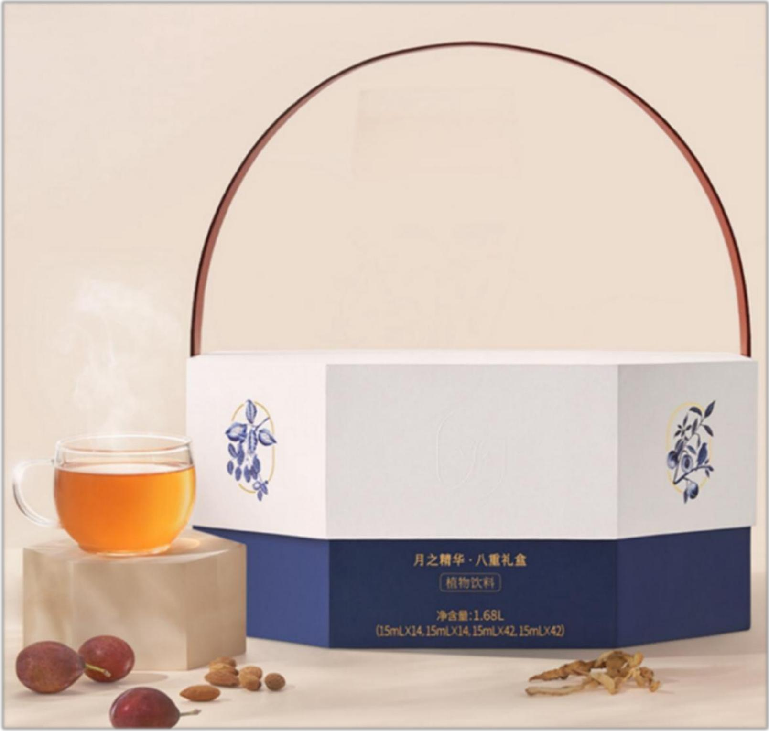 | 礼盒装112条（15ml*14条*8盒） | 2280 | 1950 | 2000 | 24-48H 湖北发货 顺丰包邮 | [42天月之精华] ●卖点：产后坐月子必入！全新升级月之精华2.0（从粉末升级为液体），以浓缩液体形式，强化吸收力的同时融入多重果汁精华，口感更香甜。排收补调”四阶段科学调理。每周一盒， 四周恢复产前状态为产后妈妈调理身体、调理体质，不留月子病。调理身形，恢复产前少女态，高端月子会所同款产品 ●科学四阶调养解析： 1、第一阶段：排，【生化汤】排恶露，排出身体负能量、脏东西，才能帮助后续宝妈营养摄取； 2、第二阶段：收，【缮纤汤】改善被宝宝影响的各个‘身体’部位，不要产后大肚肚； 3、第三阶段：补，【筑颜汤】帮助宝妈脸色红扑扑，恢复产后力气，抱娃不怕累； 4、第四阶段：调，【四物汤】调节宝妈好睡眠，不怕宝宝夜醒夜哭； 5、第五阶段：养，【筑颜汤+四物汤】养机能 固健康，进阶调养 重获新生 6、第六阶段：固，【筑颜汤+四物汤】养机能 固健康，进阶调养 重获新生
 | 广禾堂母婴旗舰店 | 传统滋补/孕产 | 42天全月子套餐礼盒 (42天月之精华+汤方+谷方) | 孕产妇 在家坐月子 | 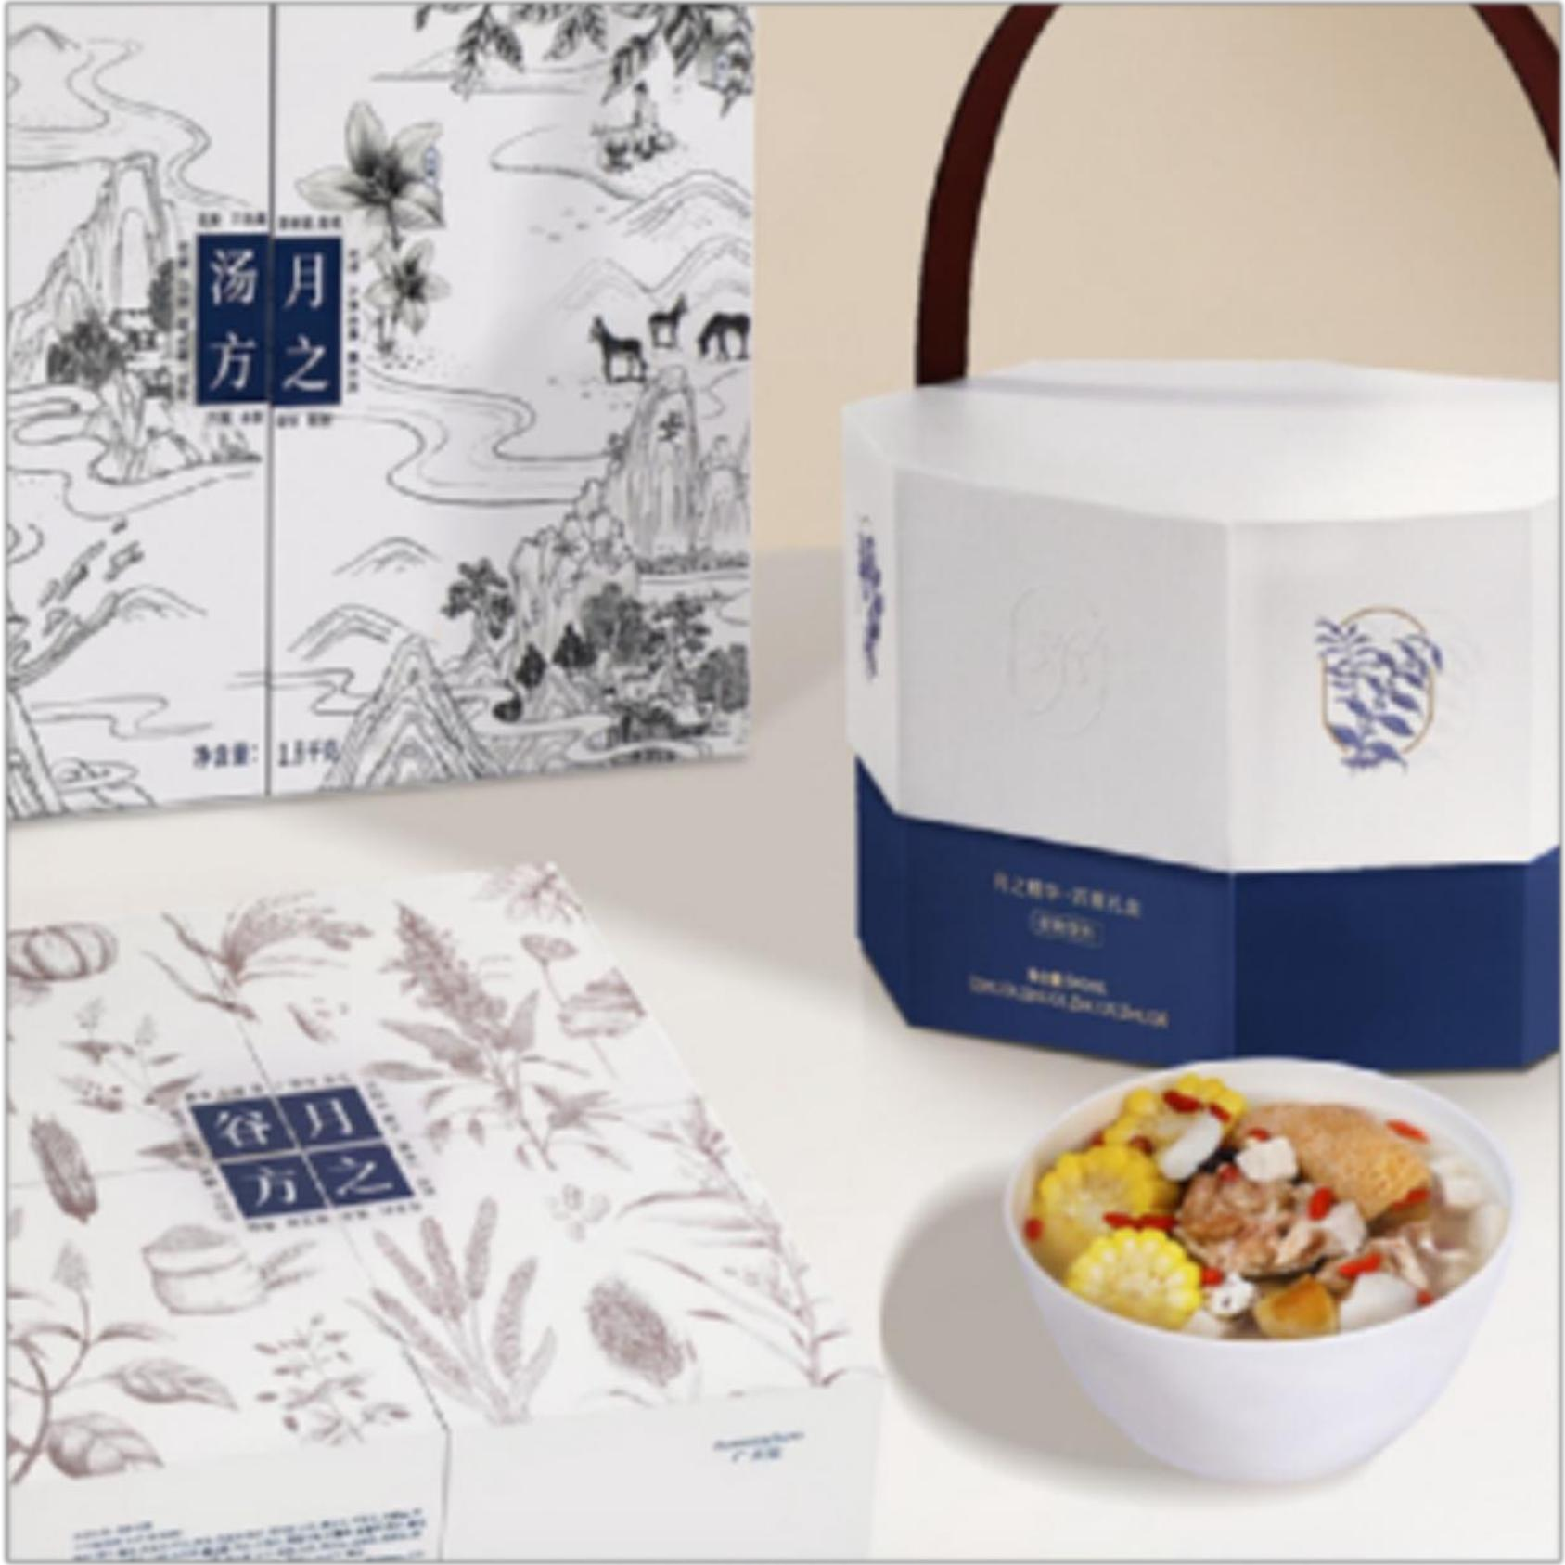 | 月之精华112条+84包汤方+84包谷方 | 3980 | 3680 | 1000 | 24-48H 湖北发货 顺丰包邮 | [42天月之精华] ●卖点：产后坐月子必入！全新升级月之精华2.0（从粉末升级为液体），以浓缩液体形式，强化吸收力的同时融入多重果汁精华，口感更香甜。排收补调”四阶段科学调理。每周一盒， 四周恢复产前状态为产后妈妈调理身体、调理体质，不留月子病。 【42天月之汤方】 1、第一周，排：唤醒肠胃、提高免疫力、代谢排毒、活血化瘀、排除恶露。 2、第二周，收：修复肠胃功能，健脾益胃，提高肠胃吸收营养物质。 3、第三周，补：补肾益肾，强健筋骨，改善腰膝酸软。 4、第四周，调：补血滋阴，滋养肌肤，养血安神，促进泌乳。 5、第五周，养：柔身安心，机能充沛 6、第六周，固：固本焕颜，重回健康。 【原料优势】 42天>168种原料，美味每日不重样。 【42天月之谷方】 第一周：排，【主要原料:藜麦】安抚产后虚弱，补充膳食纤维、微量元素、优质蛋白。 第二周：收，【主要原料:红薏米】重塑产前纤纤体态，补充薏苡醇、维生素、铁元素。 第三周：补，【主要原料:奇亚籽】弥补分娩透支，补充丰富钙质、Omega-3、不饱和脂肪酸。 第四周：调，【主要原料:白芸豆】恢复产后活力，补充控糖AGI、微量铁元素、膳食纤维。 第五周：养，【主要原料:奇亚籽】稳定弥补分娩损失，补充磷脂、丰富钙质、微量元素。 第六周：固，【主要原料:奇亚籽】状态更胜产前，补充矿物质、植物蛋白、丰富铁质。 【原料优势】 全球十大原产地甄选天然谷物，纯净有力，母乳安心。 42天>60种原料美味营养每一天。
 | 广禾堂母婴旗舰店 | 传统滋补/孕产 | 42天月之精华+汤方 | 孕产妇 月子调理 | 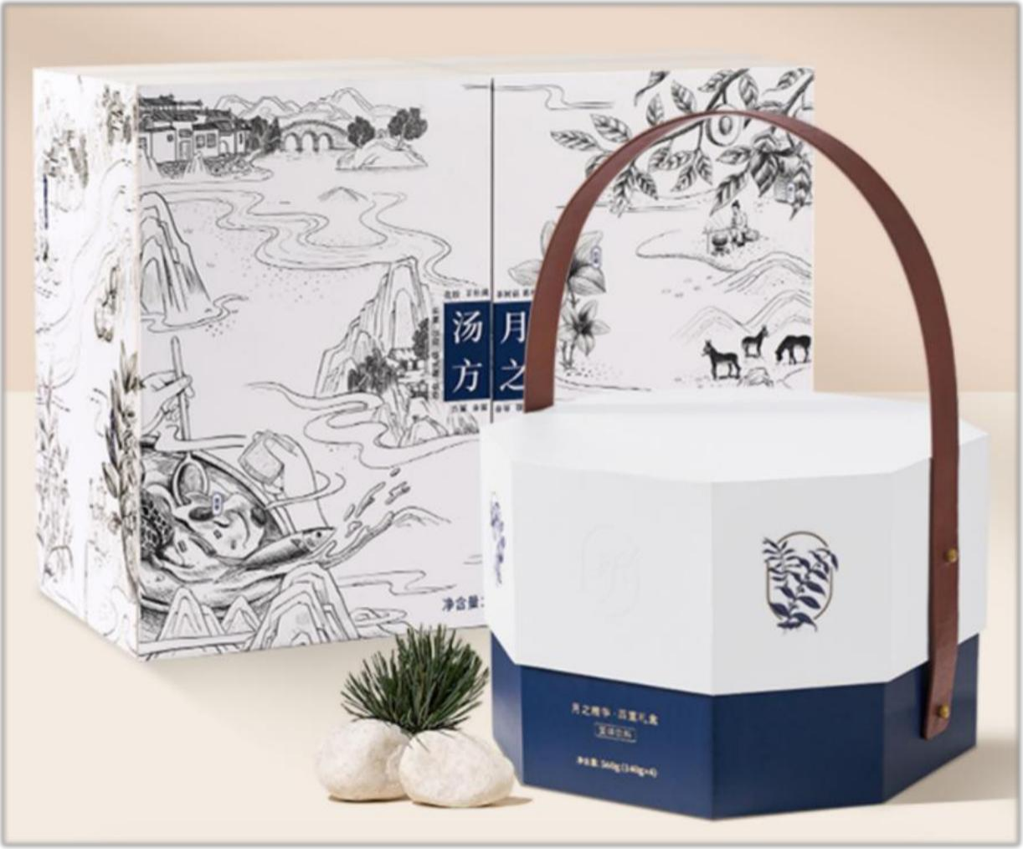 | 礼盒装(月之精华112条、84包汤料) | 3490 | 3210 | 1000 | 24-48H 湖北发货 顺丰包邮 | [42天月之精华] ●卖点：产后坐月子必入！全新升级月之精华2.0（从粉末升级为液体），以浓缩液体形式，强化吸收力的同时融入多重果汁精华，口感更香甜。排收补调”四阶段科学调理。每周一盒， 四周恢复产前状态为产后妈妈调理身体、调理体质，不留月子病。调理身形，恢复产前少女态，高端月子会所同款产品 ●科学四阶调养解析： 1、第一阶段：排，【生化汤】排恶露，排出身体负能量、脏东西，才能帮助后续宝妈营养摄取； 2、第二阶段：收，【缮纤汤】改善被宝宝影响的各个‘身体’部位，不要产后大肚肚； 3、第三阶段：补，【筑颜汤】帮助宝妈脸色红扑扑，恢复产后力气，抱娃不怕累； 4、第四阶段：调，【四物汤】调节宝妈好睡眠，不怕宝宝夜醒夜哭； 5、第五阶段：养，【筑颜汤+四物汤】养机能 固健康，进阶调养 重获新生 6、第六阶段：固，【筑颜汤+四物汤】养机能 固健康，进阶调养 重获新生 【42天月之汤方】 1、第一周，排：唤醒肠胃、提高免疫力、代谢排毒、活血化瘀、排除恶露。 2、第二周，收：修复肠胃功能，健脾益胃，提高肠胃吸收营养物质。 3、第三周，补：补肾益肾，强健筋骨，改善腰膝酸软。 4、第四周，调：补血滋阴，滋养肌肤，养血安神，促进泌乳。 5、第五周，养：柔身安心，机能充沛 6、第六周，固：固本焕颜，重回健康。 【原料优势】 28天>168种原料，美味每日不重样。
 | 广禾堂母婴旗舰店 | 传统滋补/孕产 | 42天月之汤方 | 孕产妇 月子调理 | 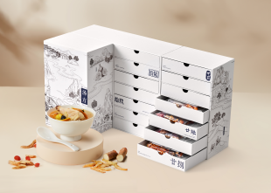 | 礼盒装（84包汤料;汤料1.7kg+代用茶1.04kg） | 1860 | 1720 | 1000 | 24-48H 湖北发货 顺丰包邮 | ”排收补调”四阶段科学调理, 六周恢复产前少女态,为产后妈妈调理身体、调理体质，不留月子病。调理身形，高端月子会所同款产品 1、第一周，排：唤醒肠胃、提高免疫力、代谢排毒、活血化瘀、排除恶露。 2、第二周，收：修复肠胃功能，健脾益胃，提高肠胃吸收营养物质。 3、第三周，补：补肾益肾，强健筋骨，改善腰膝酸软。 4、第四周，调：补血滋阴，滋养肌肤，养血安神，促进泌乳。 5、第五周，养：柔身安心，机能充沛 6、第六周，固：固本焕颜，重回健康。 【原料优势】 42天>168种原料，美味每日不重样。
 | 广禾堂母婴旗舰店 | 传统滋补/孕产 | 42天月之谷方 | 孕产妇 月子调理 | 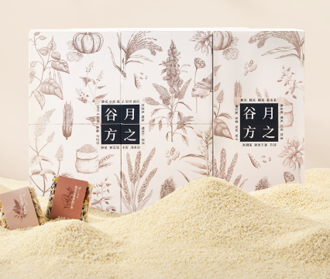 | 礼盒装（84包,共3.74kg) | 568 | 529 | 1000 | 24-48H 湖北发货 顺丰包邮 | 四阶段月子调理体系开创者 1、第一周：排，【主要原料:藜麦】安抚产后虚弱，补充膳食纤维、微量元素、优质蛋白。 2、第二周：收，【主要原料:红薏米】重塑产前纤纤体态，补充薏苡醇、维生素、铁元素。 3、第三周：补，【主要原料:奇亚籽】弥补分娩透支，补充丰富钙质、Omega-3、不饱和脂肪酸。 4、第四周：调，【主要原料:白芸豆】恢复产后活力，补充控糖AGI、微量铁元素、膳食纤维。 5、第五周：养，【主要原料:奇亚籽】稳定弥补分娩损失，补充磷脂、丰富钙质、微量元素。 6、第六周：固，【主要原料:奇亚籽】状态更胜产前，补充矿物质、植物蛋白、丰富铁质。 【原料优势】 全球十大原产地甄选天然谷物，纯净有力，母乳安心。 42天>60种原料美味营养每一天。

明星同款推荐 | 广禾堂母婴旗舰店 | 传统滋补/孕产 | 黑芝麻油 （金靖同款） | 孕期增发 孕期便秘 日常养护 | 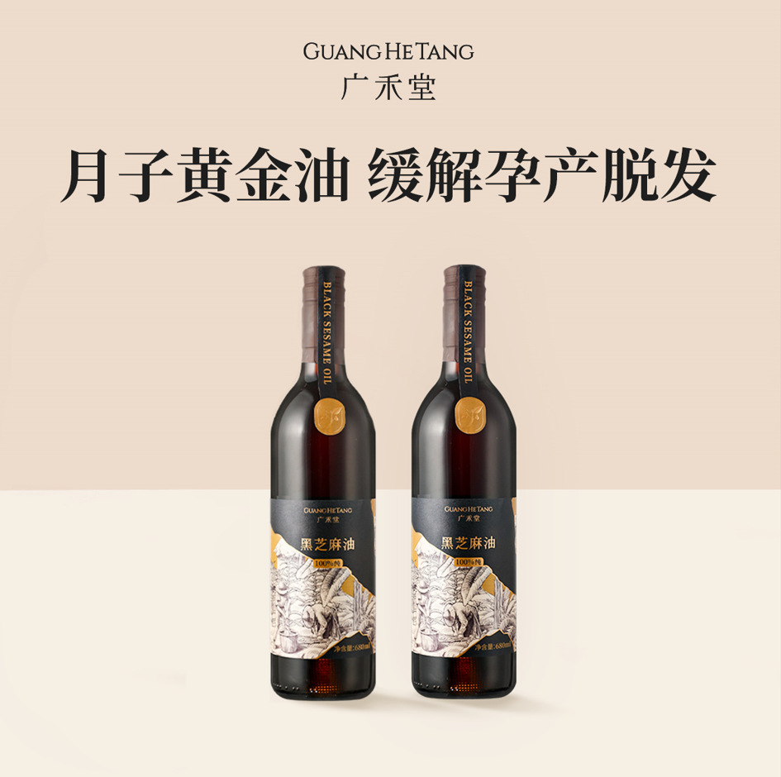 | 740ml/瓶 | 238元/瓶 | 178元/瓶 298元/2瓶 | 4000 | 24-48H 湖北发货 三通一达 | 1.经低温炒制：80℃左右的慢火低温烘焙技术 2.温度可控、滚筒式连续炒锅方式：严控苯并芘有害物质的产生 3.采用40-50 ℃低温物理冷压工艺 ：有效地保存了芝麻中的营养成分 4.工艺复杂，多次过滤、冷冻处理：去掉杂质，保持芝麻油品质稳定 作用：①温和热补不燥热 ②乌发防脱 ③润肠通便 ④美容养颜
 | 广禾堂母婴旗舰店 | 传统滋补/孕产 | 月乃汤 （程晓玥同款） | 哺乳期 | 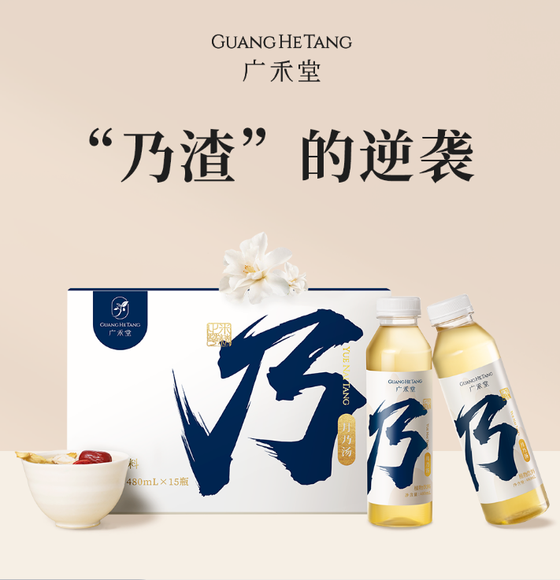 | 15瓶/箱 | 499 | 298/1箱 859/3箱 1658/6箱 | 5800 | 24-48H 湖北发货 顺丰包邮 | 核心卖点： ●卖点：为产后妈妈解决乃水危机 增加母乳营养，更大程度释放营养，温和进补不长胖，乃水充沛醇厚，增强母乳质量。 ●产品解析： 1、专利优势：国家专利泌乳技术，奶量提升40%. 2，提取优势：每100公斤精华原液才能酿出1升月乃汤。 3，能量优势：0脂 0热量 0蔗糖，关注妈妈产后体型。, 4，研发优势：携手国家营养师团队，为妈妈保驾护航。 ●配方解析:根据中医讲究的食材之间的配伍性。君臣佐使，配伍合理，更适合中人体质。 君——以米酒行气益血，甘甜芳醇，可健脾温胃； 臣——以辛温之香橼、肉桂，共奏理气、解郁、暖胃通脉， 协助米酒发挥滋补气血之效； 佐——以干姜驱寒暖脾，白芷祛风除秽，小蓟散瘀消痈； 使——以甘草益气和中，调和诸药，是为使者。
 | 广禾堂母婴旗舰店 | 传统滋补/孕产 | 养生茶 （张檬同款） | 日常养生 | 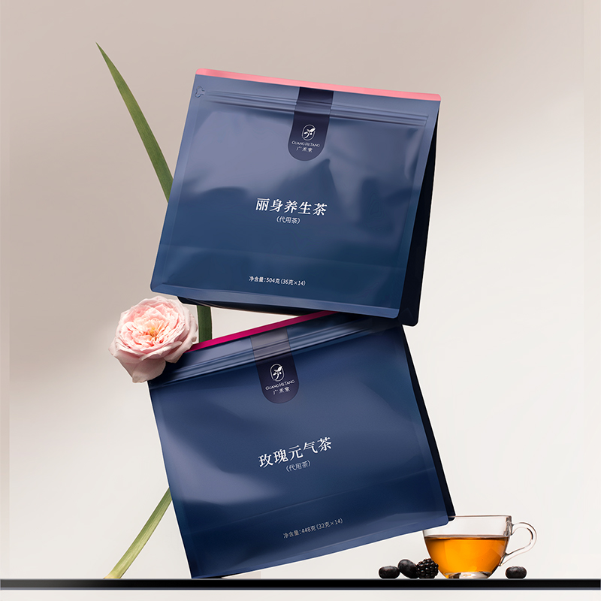 | 玫瑰元气茶（32g*14包） | 198 | 138 | 3500 | 24-48H 湖北发货 三通一达 | 卖点：高端月子中心同款养生茶饮，产后也能持续美丽； 【玫瑰元气茶】：素颜漂亮水，拯救脸黄娇颜依旧，元气续航唤醒状态，采用重瓣玫瑰 红枣山药干枸杞桑甚花生等原材料，道地草本，自然养颜为产后妈妈量身定制； 【丽身养身茶】：纤纤快乐茶，身体抽湿状态放晴，赶走厂腹担美丽纤纤，采用重瓣玫瑰 意故仁 实赤小豆山药干获苓红枣等原材料，专业草本配比找回湿去的窈窕，产后体态轻盈 【桑菊决明茶】：产后情绪搭档 清火更舒心 清清明亮饮，采用决明子、菊花、枸杞、玉竹、甘草等原材料，专业草本配比，清风散热，平肝明目
 | 广禾堂母婴旗舰店 | 传统滋补/孕产 |  |  |  | 丽身养生茶（36g*14包） | 198 | 138 |  | 24-48H 湖北发货 三通一达
 | 广禾堂母婴旗舰店 | 传统滋补/孕产 |  |  |  | 桑菊决明茶（25g*14包） | 198 | 138 |  | 24-48H 湖北发货 三通一达
 | 广禾堂母婴旗舰店 | 传统滋补/孕产 |  |  |  | 玫瑰+丽身（32g*28包） | 338 | 258 |  | 24-48H 湖北发货 三通一达

孕期呵护 | 广禾堂母婴旗舰店 | 传统滋补/孕产 | 蕴花蕴果孕期茶 | 孕期 | 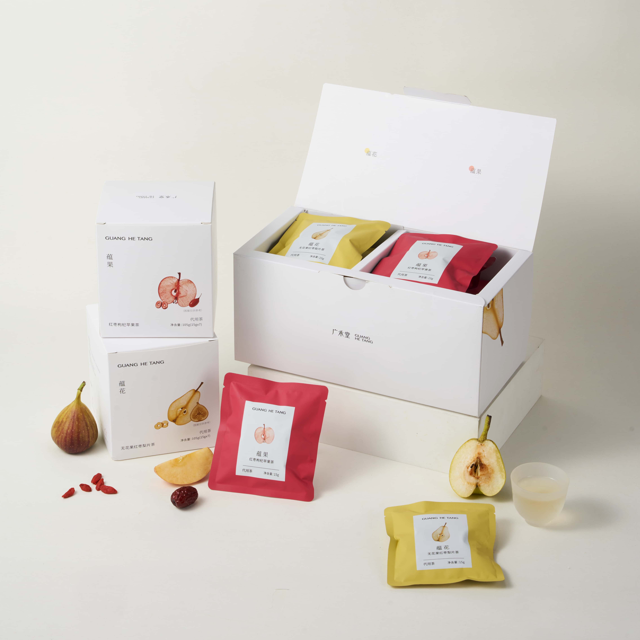 | 蕴花茶 15g*7袋 | 89/盒 | 69/盒 | 2000 | 24-48H 湖北发货 三通一达 | 一杯清润 两样呵护 【配方解析】营养专家--钟博士领衔研发，匠心配比 蕴花茶—无花果红枣梨片茶 配料：红枣、无花果、梨片——补血益气，润燥生津，有助于提高孕妇免疫力、缓解孕期便秘。 蕴果茶—红枣枸杞苹果茶 配料：红枣、枸杞、苹果片——温和滋养气血、补养肝肾，改善孕期肠道环境，缓解孕期便秘。 【蕴花茶配伍优势总结】： 1. 寒热平衡：红枣温补为主，无花果性平调和，梨片凉润反佐温而不燥，凉而不寒，阴阳平调。 2. 脏腑同调：红枣健脾养心，无花果入肺、胃、大肠，梨片润肺清胃。三味共行脾、胃、肺、心、大肠五经，整体作用。 3. 气血同补：红枣补气养血，无花果健脾生气，梨片养阴生津。气、血、津三者兼顾，既补虚又不滋腻。 【蕴果茶配伍优势总结】： 1.性味平和：红枣甘温、枸杞甘平、苹果甘酸平，温而不燥，平而不偏，适合孕期“宜凉不宜热、宜补不宜峻”。 2.脏腑同调：红枣入脾、胃、心，枸杞入肝、肾，苹果入脾、肺——上中下三焦兼顾，肝、脾、肾、肺四脏同调。 3.气血同补：红枣补气养血，枸杞滋补肝肾精血，苹果生津开胃——气、血、阴、津四维兼顾。 【成分天然 安全0添加】 0香精、0蔗糖、0防腐剂 茶汤天然清甜低糖，0脂0钠 轻负担无压力
 | 广禾堂母婴旗舰店 | 传统滋补/孕产 |  |  |  | 蕴果茶 15g*7袋 | 89/盒 | 69/盒 |  | 24-48H 湖北发货 三通一达
 | 广禾堂母婴旗舰店 | 传统滋补/孕产 |  |  |  | 双拼 15g*14袋 | 168/盒 | 119/盒 |  | 24-48H 湖北发货 三通一达
 | 广禾堂母婴旗舰店 | 传统滋补/孕产 | 盈红—蕴铁粉 | 孕产专用 | 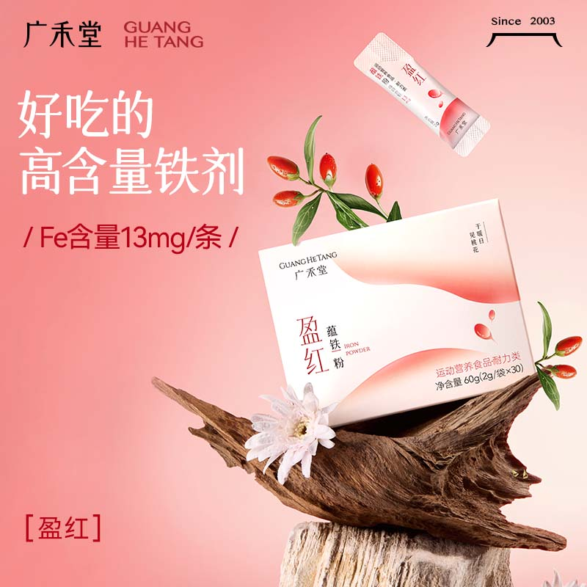 | 60克/盒（2克×30条) | 89/盒 168/盒 296/4盒 384/6盒 | 85/盒 160/盒 280/4盒 360/6盒 | 5700 | 24-48H 湖北发货 三通一达 | 13mg/条含铁量，依托《2023版中国居民膳食营养素参考摄入量》，恰到好处。 专利铁剂：焦磷酸铁SunActivFe（日本专利 特许第4738410号），超微-乳化工艺，稳定性高。 中式组方加持，VC赋能Fe吸收：多种营养素比单一补铁可更有效地提升血红蛋白水平。 ·枸杞、红枣：药食同源，以红补红，天然含铁，滋养肝肾。 ·针叶樱桃（法国进口）、 西印度樱桃C粉：天然维生素C，有助于身体对铁的吸收。 ·蔓越莓：提供清甜蔓越莓味道；女性私密呵护小能手。 降低孕妇妊娠期高血压疾病、胎膜早破、产褥期感染和产后抑郁的发病风险，减少产妇头晕、头痛、爱发脾气、乏力、消化不良、食欲欠佳等问题 降低胎儿缺氧、羊水减少、死胎、死产、早产、新生儿窒息、新生儿缺血缺氧性脑病的风险，减少婴儿神经系统发育、脑部发育不良，低出生体重问题
 | 广禾堂母婴旗舰店 | 传统滋补/孕产 | 燕窝花胶即食粥 | 孕期高端零食 | 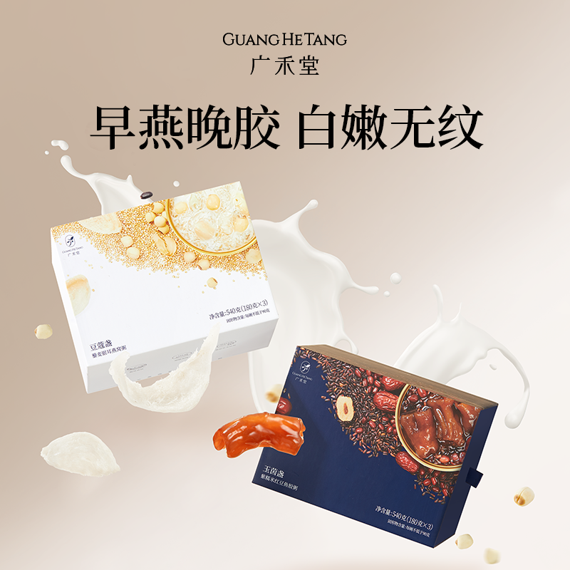 | 燕窝粥180g*3+花胶粥180*3 | 338 | 278 | 900 | 24-48H 湖北发货 三通一达 | 早燕晚胶粥 「豆蔻燕窝盏」 「玉茵花胶盏」 产品根据“早燕窝、晚花胶”的滋补理念研发而成，区别于市面上单一的燕窝或花胶产品，本品采用复方滋补的方式，燕窝鱼胶双效协同，发挥1+1>2的冻龄效果。又额外添加5重帮助燕窝和胶原吸收合成的科技成分，打破营养吸收壁垒，强效抗氧，抚平纹路。 ·添加壳寡糖和银耳多糖,2.7倍提升营养吸收 500Da小分子鲣鱼弹性蛋白肽,胶原吸收率99%·远高于同类产品的胶原蛋白含量(6480mg)
 | 广禾堂母婴旗舰店 | 传统滋补/孕产 |  |  |  | 燕窝粥180g*6+花胶粥180*6 | 689 | 546 |  | 24-48H 湖北发货 三通一达
 | 广禾堂母婴旗舰店 | 传统滋补/孕产 |  |  |  | 燕窝粥180g*9+花胶粥180*9 | 901 | 824 |  | 24-48H 湖北发货 三通一达
 | 广禾堂母婴旗舰店 | 传统滋补/孕产 | 春气 | 孕期 | 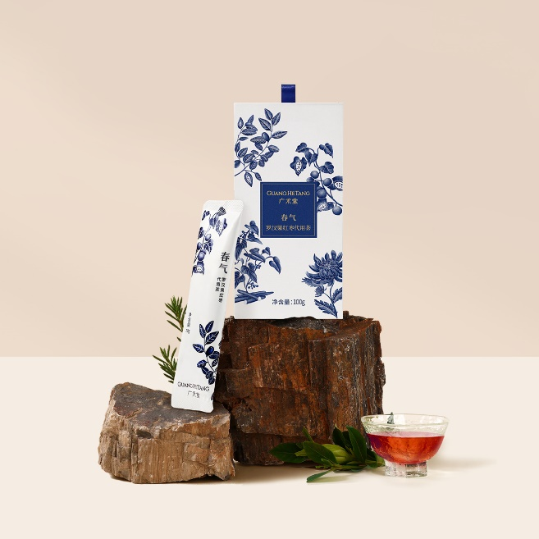 | 10g*10包/盒 | 258 | 180/盒 420/3盒 750/6盒 | 1000 | 24-48H 湖北发货 三通一达 | 1.养阴柔肝补血、帮助肝脏排毒，养肝、护肝之效果 2.减轻宝宝黄疸 3.天然草本，帮助麻醉代谢 ●【配方优势】：在李时珍的本草纲目中就有记载：“以红枣、菊花养肝之先例”；“肝应东方风木，通于春气”这也是春气名字的由来；罗汉果补益肺，肺保养不好，就容易克肝木，同时承担调节口味口感；山药培土补脾、有助于肝木生发； （*肝在中医中属木，也称肝木） ●【与护肝片的差异】：护肝片多采用奶蓟草，但需要严格控制其用量，来减少过敏、对呼吸道的刺激等副作用，且FAD尚未批准其医用；而春气沿用古方，配料干净，无副作用；

月子期呵护 | 广禾堂母婴旗舰店 | 传统滋补/孕产 | 四物汤 | 孕产妇 月子调理 | 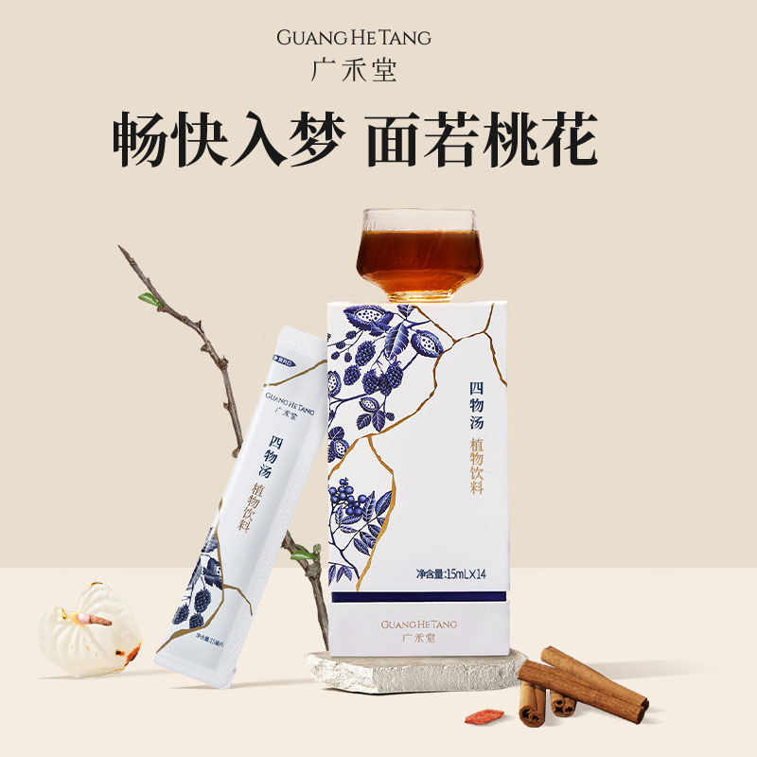 | 15ml*14条 | 328 | 223/盒 | 2000 | 24-48H 湖北发货 三通一达 | 现代人睡眠质量以及体质差尤为突出。此时需要调血养气来填补身体空虚，调整平衡好身体体质，这时候饮用到这款四物汤，能够有效调血补气，宁心安神，驱除疲劳感，恢复红润面色及体力。
 | 广禾堂母婴旗舰店 | 传统滋补/孕产 | 生化汤 | 孕产妇 月子调理 | 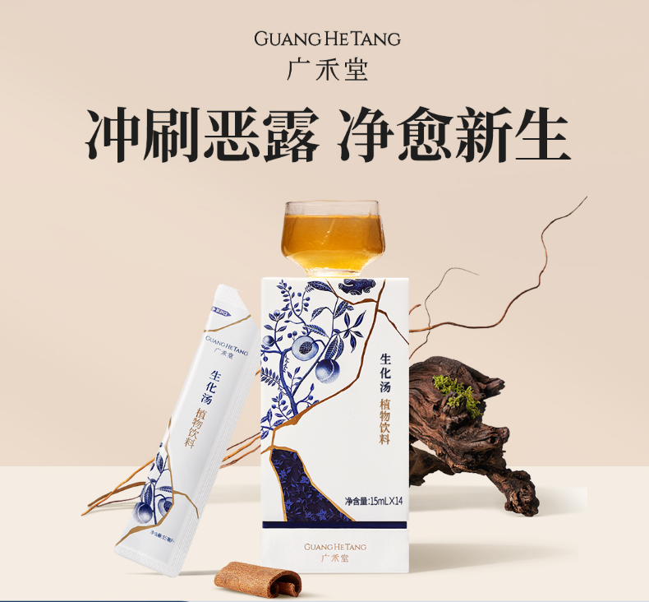 | 15ml*14条 | 328 | 223/盒 | 2000 | 24-48H 湖北发货 三通一达 | 促进产后恶露排出，一般建议产后排气后可以使用，建议周期7-14天
 | 广禾堂母婴旗舰店 | 传统滋补/孕产 | 筑颜汤 | 孕产妇 月子调理 | 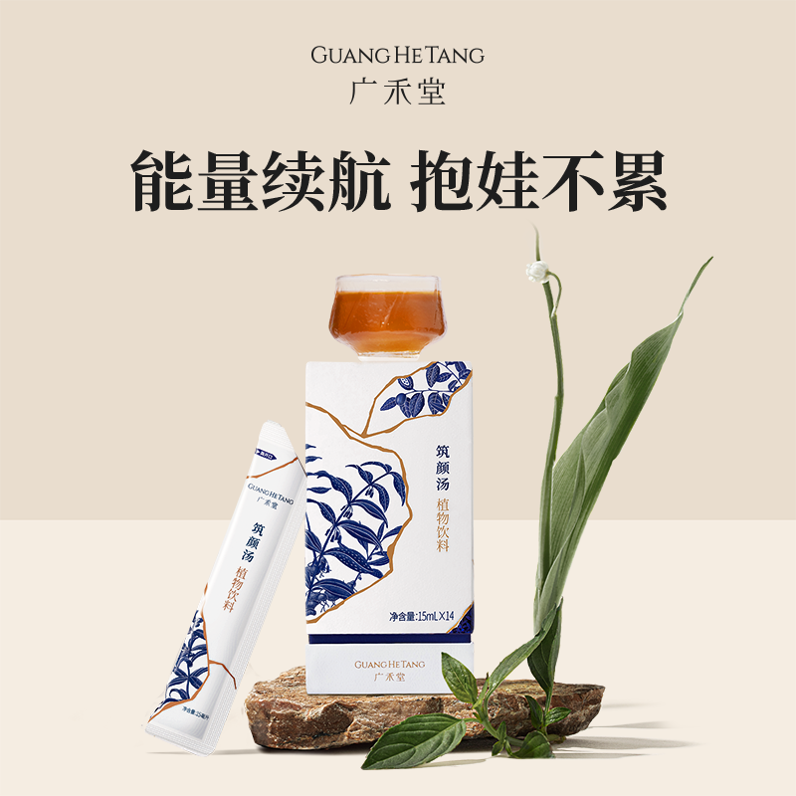 | 15ml*14条 | 398 | 328/盒 | 2000 | 24-48H 湖北发货 三通一达 | 产后身体会出现腰酸背痛，虚弱无力，疲劳难捱，面部松弛，气血不足，脸色蜡黄，状态差，消化能力差， 到了产后第三周，腰酸背痛情况会尤为突出，此时需要补养肾气来维系带脉，所谓巩固肾元、强化筋骨，中医认为腰为肾之府，要“养腰补肾、填精固本”，饮用筑颜汤能有效减缓卵巢衰老，让面色红润，改善腰酸痛，保持好体力，哺乳期才能有更充沛的奶水。
 | 广禾堂母婴旗舰店 | 传统滋补/孕产 | 缮纤汤 | 孕产妇 月子调理 | 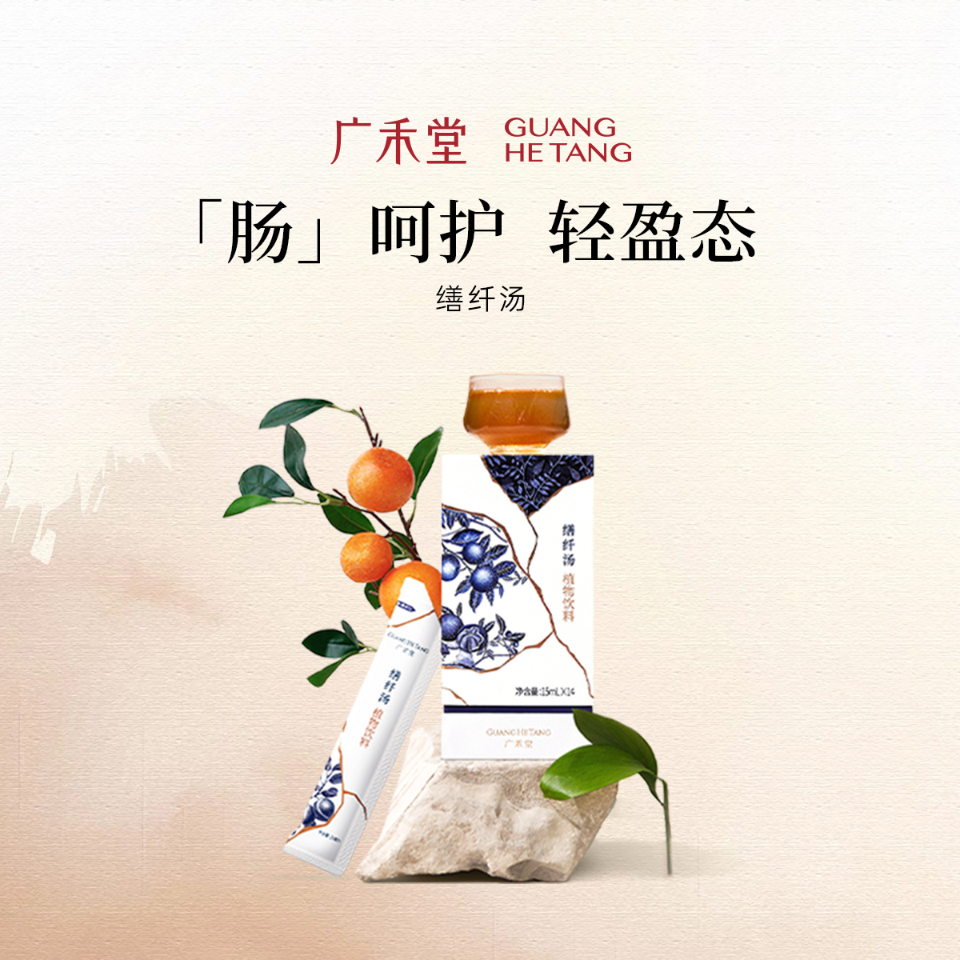 | 15ml*14条 | 398 | 328/盒 | 2000 | 24-48H 湖北发货 三通一达 | 产后会出现身体会出现口干舌燥，面色蜡黄，气血不足，奶水不足，身体虚弱，体质变差，产后水桶腰， 随着子宫的逐渐缩小回落，五脏六腑要恢复到原有位置，并且刺激肠道消化液分泌，要“调脾养胃、收缩内脏”。 此时饮用缮纤汤能有效修复肠胃功能，助力小腹与内脏的收缩，能尽快的恢复轻盈体态，
 | 广禾堂母婴旗舰店 | 传统滋补/孕产 | 月之茶 | 孕产妇 月子调理 | 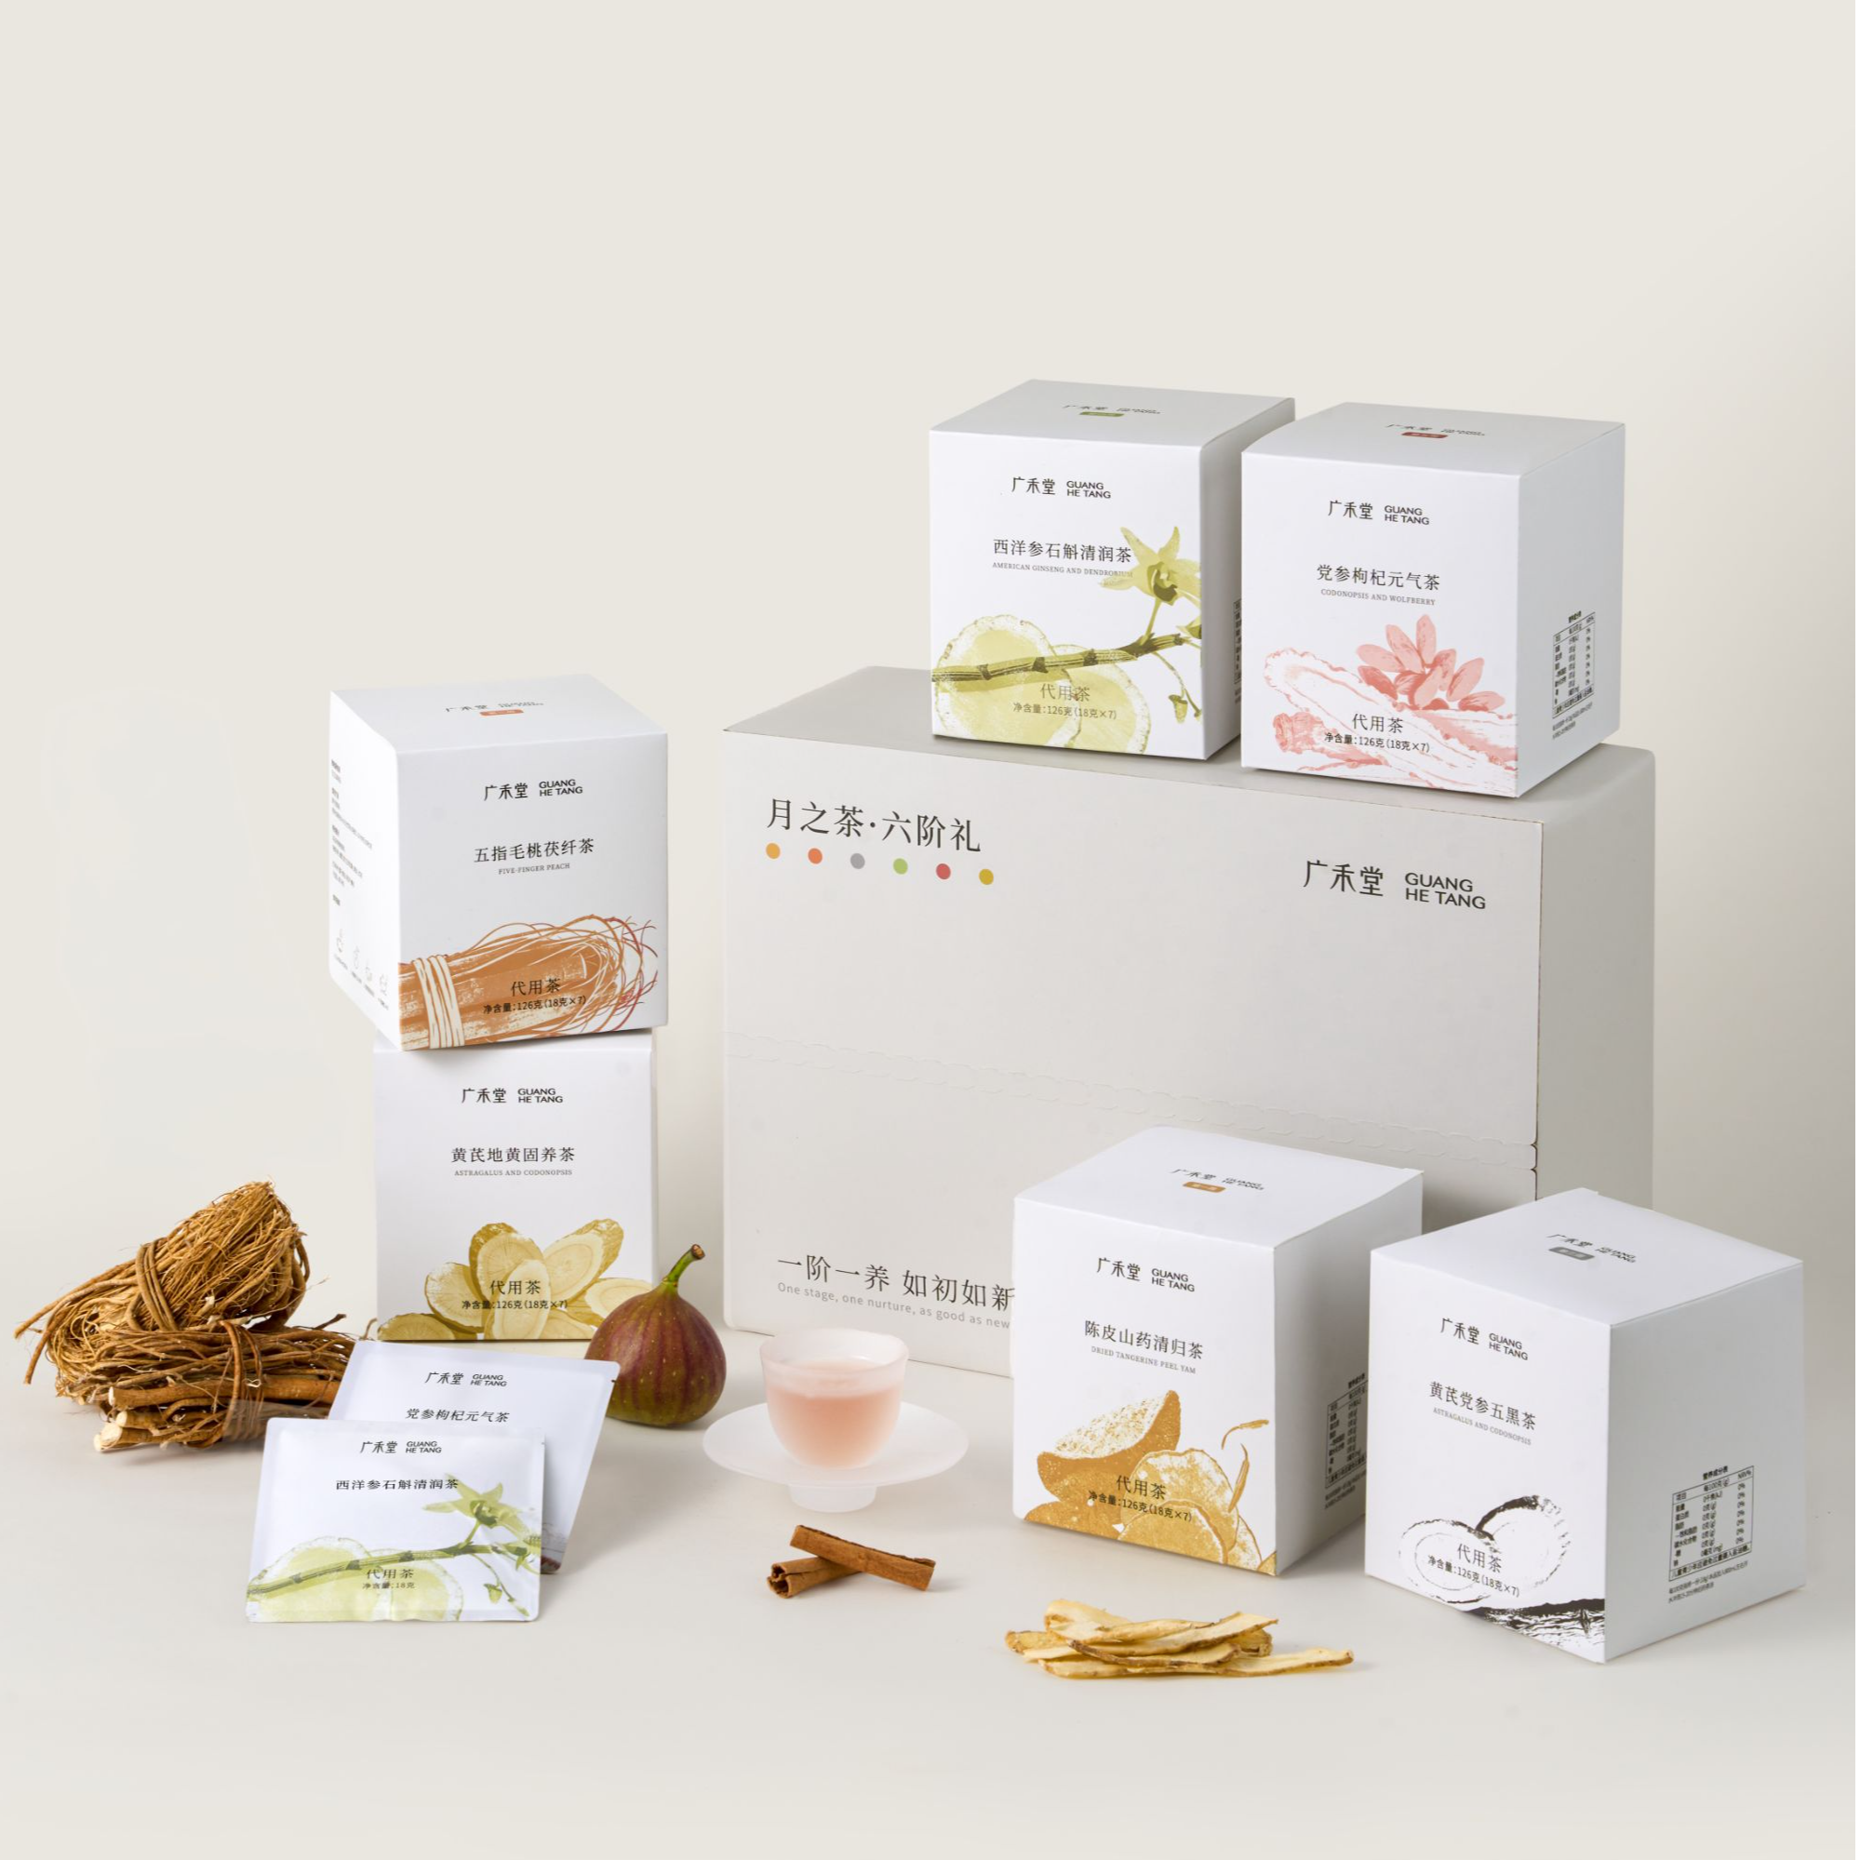 | 4阶18g*7包*4盒 6阶18g*7包*6盒 | 336/28天 476/41天 | 188/28天 258/42天 | 2000 | 24-49H 湖北发货 三通一达 | 一句话总结—产后不喝白水，只喝月之茶 分阶调理｜排水不耗气｜止汗不伤津｜补活水不补胖 【配方理念】”排收补调养固”四阶标准调理，六阶强化固本 【配方解析】 第一阶段：【山药陈皮清归茶】排（产后1-7天）—先排后补 升清降浊 水利万物 充足的水 加速排痛 第二阶段：【五指毛桃茯湿茶】收（产后8-14天）—收体型 健脾利水 促进脾胃运化 加速代谢 第三阶段：【黄芪党参黑五茶】补（产后15-21天）—充盈补水 养雌养巢身体“肌底水”加速恢复产前 第四阶段：【西洋参石斛清润茶】调（产后22-28天）—调红补气 稳定情绪 摆脱断崖老 加速产后重塑 第五阶段：【党参枸杞元气茶】养（产后29-35天）—促调养 固本元 拒绝产后疲劳 带娃腰酸 第六阶段：【黄芪地黄固养茶】固（产后36-42天）—巩固体质 焕发光彩 远离产后月子病

小产呵护 | 广禾堂母婴旗舰店 | 传统滋补/孕产 | 亦如初膏方 | 小产 | 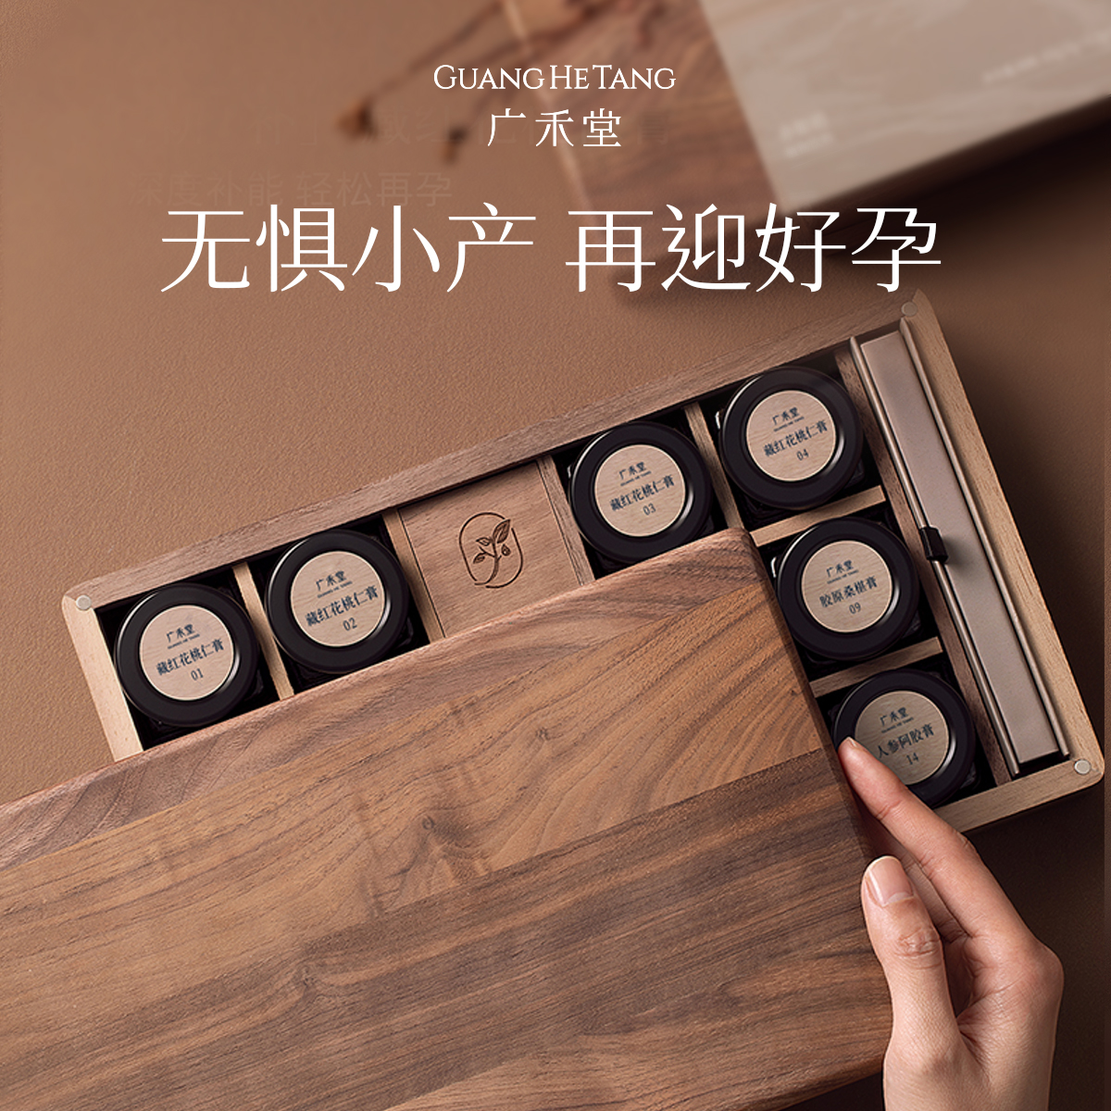 | 30g*14瓶 | 2580 | 1880 | 2000 | 24-48H 湖北发货 顺丰包邮 | 三阶调养 如初无痕 ●产品介绍：结合现代养生新理念，专门针对女性小月子调理而开发，将传统膏滋古法加工工艺和现代植物提取技术完美结合，分三阶段14天调养，高效修复。 第一阶段新亦膏（1-4天）—排 ， 排出恶露 ， 活血清淤； 传统膏方古法与增加现代食品科技水平元素结合 ， 协同增效 ，缓解情绪压力 ，促进加快恢复。 第二阶段亦宁膏（ 5-9天）—养 ， 调养脾胃、 脏腑 ， 提高机体免疫力； 传统膏方古法与增加现代食品科技水平元素结合 ，协同增效 ，促进修复受损细胞和美白。 第三阶段亦妍膏（ 10-14天） —补 ， 深度进补，再孕无忧；补益气血 ， 补肾养肝 ， 温通经脉； 名贵食材结合现代植物提取精髓 ， 取显著功效之长。
 | 广禾堂母婴旗舰店 | 传统滋补/孕产 | 小月饮 | 小产 | 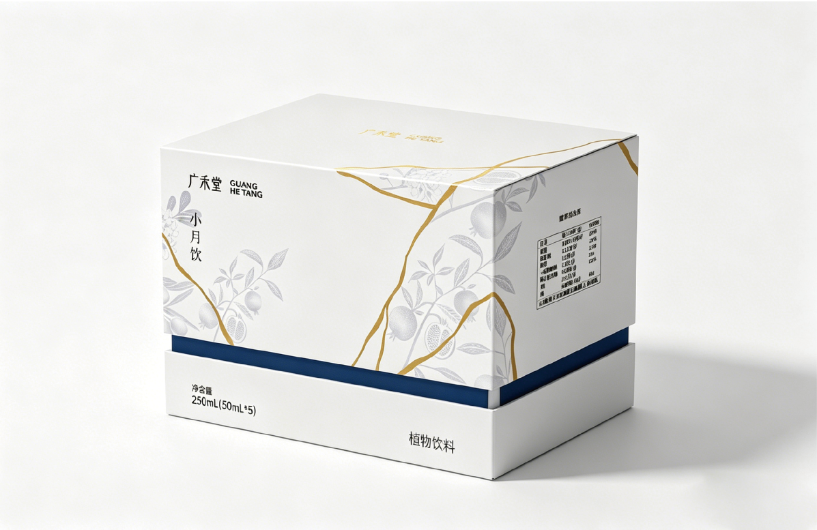 | 55g*7瓶 | 398/盒 | 278/盒 540/2盒 1047/4盒 | 2000 | 24-48H 湖北发货 顺丰包邮 | 核心卖点：三阶调养 如初无痕 一句话总结—不止是补气血！中西双通路，破瘀生新，小产修复快一倍 子宫内膜的“修复加速器” | 14味古方浓缩+5肽组合+蔓越莓+橄榄果，告别小产后遗症 【配方优势】 1.5重胶原网格协同作用，“细胞胶水”靶向修复子宫内膜 胶原修复链路 通过5效胶原网格协同作用（鱼胶原蛋白肽、海参肽、阿胶肽、鲣鱼弹性蛋白肽、血蛋白多肽粉等）直接提供子宫内膜修复所需的蛋白质、胶原和铁质等物质原料，优先用于生殖系统组织结构的再生与功能恢复，尤其通过补血与补充结构蛋白直接作用于内膜生长与厚度增加。 2.抑-抗-调黄金三角，为小房子筑起洁净防线，全方位提升自护力 三步防抗链路 通过 “抑菌、抗炎、调免疫”全面提升自护力 ：蔓越莓果粉、橄榄果粉、覆盆子直接抑制病原菌黏附与生长；甘草、黄芪、白芷调节免疫、抗炎排脓；红石榴、巴西莓、柠檬汁、枸杞、玉竹提供强抗氧化与抗炎支持，3步骤加速小产后子宫内膜修复与微循环重建，从“被动防御”升级到“主动修复”，降低小产后生殖道感染风险。 3.14味药源复配“小月”方：补而不滞，破瘀生新，专为母体本源补调而设。 中医气血链路 《校注妇人良方》强调“小产重于大产，盖大产如瓜熟自脱，小产如生采，断其根蒂”小月方通过补气养血改善子宫微循环、促进血液供应，旨在活血祛瘀，温经散寒，通过破血而不耗血的方式，在活血中行补气血，形成内外协同的修复机制，追求本源，达到调理身体的目的。

外用养生品 | 广禾堂母婴旗舰店 | 个护 | 洗头包 | 孕产专用 | 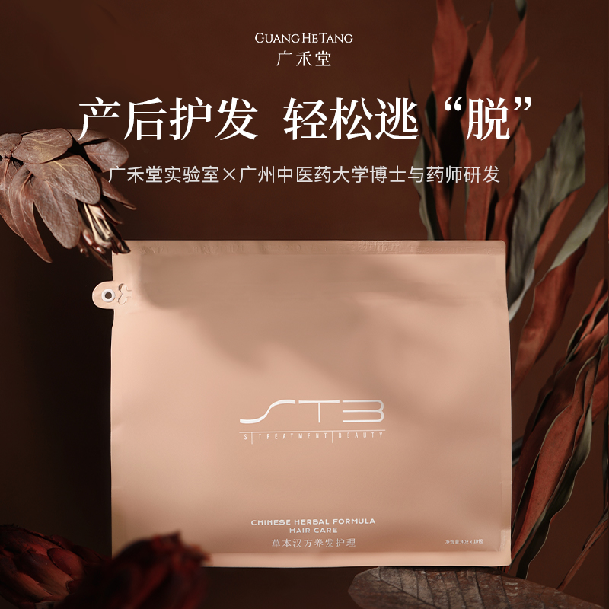 | 10包装 | 158 | 151 | 1900 | 24-48H 湖北发货 三通一达 | 拒绝化学成分，只有草本提纯,为产后妈妈量身定制 成分：泰山何首乌：乌发养发 内蒙古防风：祛风除湿 哈尔滨地肤子：清热散湿 沭阳侧柏叶：固发育发 青海桑枝：驱风暖身 广东藿香：除气清燥 蕲州艾草：驱湿散寒 东南亚香茅：通络全身
 | 广禾堂母婴旗舰店 | 个护 | 足浴包 | 孕产专用 | 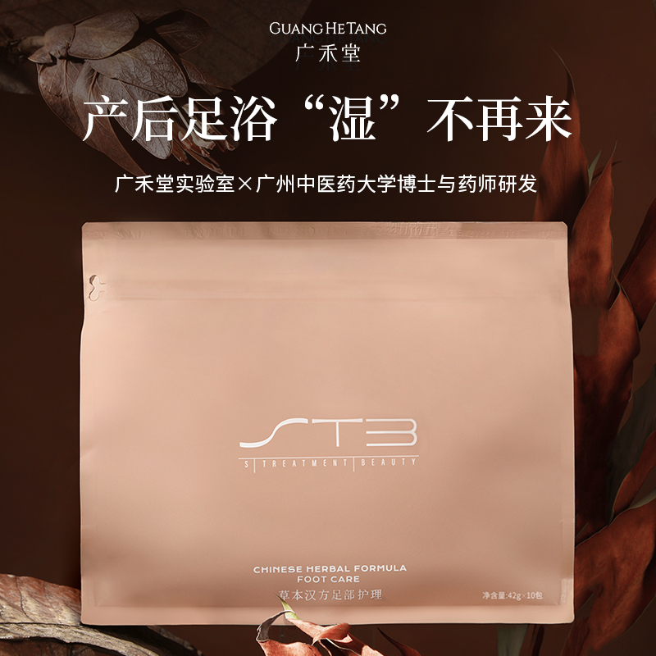 | 10包装 | 129 | 116 | 2800 | 24-48H 湖北发货 三通一达 | 拒绝化学成分，只有草本提纯,为产后妈妈量身定制 散寒祛湿，消除产后水肿 刺激脚底穴位，舒筋活络 预防感冒 改善睡眠质量 促进血液循环，改善手脚冰冷
 | 广禾堂母婴旗舰店 | 个护 | 沐浴包 | 孕产专用 | 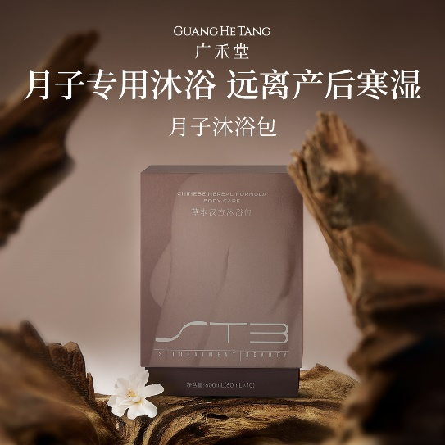 | 10包装 | 218 | 168 | 2000 | 24-48H 湖北发货 三通一达 | 拒绝化学成分，只有草本提纯,为产后妈妈量身定制 产后沐浴专用，卓效发汗，远离寒湿，洗出体内淤积，健康好身材，容光焕发

